喷油0923
第二代恐龙公园报价
图片 | 名称 | 位置 | 夹模 | 夹模单价 | 移印 | 移印单价 | 散枪 | 散枪单价 | 边模 | 边模单价 | 油色 | 油色价格 | 浸油 | 浸油单价 | 抹油 | 抹油单价 | 擦PP水 | 擦PP水单价 | 总报价 | 备注
 |  | 盒板 |  |  | 2 | 0.15 |  |  |  |  |  |  |  |  |  |  |  |  | 0.3 |  | 1.77

 |  | 牙齿 |  |  | 2 | 0.05 |  |  |  |  |  |  |  |  |  |  |  |  | 0.1
 |  | 左右眼 |  |  | 4 | 0.05 |  |  |  |  |  |  |  |  |  |  |  |  | 0.2
 |  | 尾 |  |  | 2 | 0.05 |  |  |  |  |  |  |  |  |  |  |  |  | 0.1
 |  | 身 |  |  | 2 | 0.05 |  |  |  |  |  |  |  |  |  |  |  |  | 0.1
 |  | 头 |  |  | 1 | 0.05 |  |  |  |  |  |  |  |  |  |  |  |  | 0.05
 |  | 肚皮 |  |  |  |  | 2 | 0.08 | 1 | 0.08 |  |  |  |  |  |  |  |  | 0.24

 |  | 洞穴 |  |  |  |  |  |  |  |  |  |  | 1 | 0.1 |  |  |  |  | 0.1

 |  | 石头木板 |  |  |  |  | 1 | 0.08 |  |  |  |  | 1 | 0.1 |  |  |  |  | 0.18
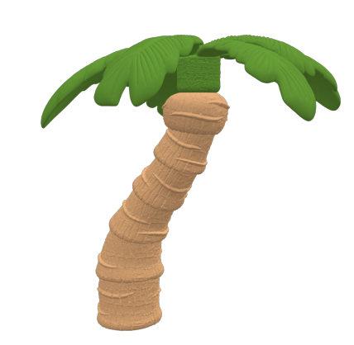 |  | 叶子 |  |  |  |  | 2 | 0.08 |  |  |  |  |  |  |  |  |  |  | 0.16
 |  | 树杆 |  |  |  |  | 1 | 0.08 |  |  |  |  |  |  |  |  |  |  | 0.08

 |  | 盒板 |  |  | 2 | 0.15 |  |  |  |  |  |  |  |  |  |  |  |  | 0.3

 |  | 头 | 3 | 0.12 | 2 | 0.05 |  |  |  |  |  |  | 1 | 0.1 | 2 | 0.1 |  |  | 0.76
 |  | 身 | 2 | 0.12 |  |  |  |  | 1 | 0.08 |  |  | 1 | 0.1 | 3 | 0.1 |  |  | 0.72
 |  | 尾巴 | 1 | 0.12 |  |  |  |  |  |  |  |  | 1 | 0.1 | 2 | 0.1 |  |  | 0.42

 |  | 车 | 3 | 0.12 |  |  |  |  | 8 | 0.08 |  |  |  |  |  |  |  |  | 1

 |  | 树顶 |  |  |  |  | 1 | 0.08 |  |  |  |  |  |  |  |  |  |  | 0.08
 |  | 树干 |  |  |  |  | 2 | 0.08 |  |  |  |  |  |  |  |  |  |  | 0.16

 |  | 包装盒岩石 | 2 | 0.12 |  |  | 1 | 0.08 |  |  |  |  |  |  |  |  |  |  | 0.32

 |  | 盒板 |  |  | 2 | 0.15 |  |  |  |  |  |  |  |  |  |  |  |  | 0.3

 |  | 头身尾 |  |  |  |  |  |  | 1 | 0.08 | 2 | 0.12 | 2 | 0.1 | 5 | 0.1 |  |  | 1.02
 |  | 牙齿 |  |  | 2 | 0.05 |  |  |  |  |  |  |  |  |  |  |  |  | 0.1
 |  | 左右眼睛 |  |  | 4 | 0.05 |  |  |  |  |  |  |  |  |  |  |  |  | 0.2

 |  | 内箱 |  |  | 1 | 0.05 |  |  | 3 | 0.15 |  |  |  |  |  |  |  |  | 0.5
 |  | 外箱 | 1 | 0.12 |  |  | 2 | 0.08 |  |  |  |  |  |  |  |  |  |  | 0.28

 |  | 实验门 | 1 | 0.12 | 1 | 0.05 | 2 | 0.08 | 3 | 0.08 |  |  |  |  |  |  |  |  | 0.57
合计 |  | 夹模： | 13 | 0.84 | 27 | 0.95 | 14 | 0.72 | 17 | 0.55 | 2 | 0.12 | 7 | 0.6 | 12 | 0.4 |  |  | 8.34

LIUWANG

